SOLARABSORBER
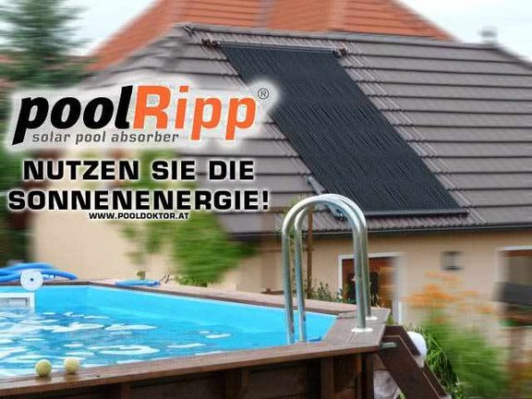
POOL Kalkulator PRO |  |  |  |  | © WUNDERWORKS
 |  | POOLDOKTOR Handels GmbH
 |  | Kotzinastrasse 15 - 4030 Linz - AT
 |  | Telefon: + 43 732 38 22 22
 |  | Email: office@pooldoktor.at

Datum: | 2024-01-23 | Angebot gültig bis: |  |  | 2024-02-22
 |  |  |  |  | (Angebot freibleibend - Datum gültig bei PDF oder Ausdruck)
Ihre Anschrift - Kundendaten
 | bitte vollständig ausfüllen:
Rechnungsadresse |  | Lieferadresse? |  | falls abweichend
Titel
Name
Straße
PLZ
Ort
Land | Österreich
Telefon
Email
 |  | 6 | 3
Fragen bzw. Angaben zu Ihrem Pool bzw. Kollektor |  | Länge? | Breite? | Form? | m2
Bitte geben Sie das INNENMASS ihres Schwimmbeckens an (in cm): |  | 600 | 300 | ECKIG | 18
Wie gross soll der Kollektor sein? (Länge = Solarschlauch, Breite = Rohr): |  | 800 | 200 |  | 16
 | Kollektorfläche wie gross? Bei abgedecktem Pool benötigt man 50%, sonst 100% der Poolfläche |  |  | Ihr Kollektor: | 89% | Die SONNE HEIZT GRATIS!
 | Steht dieser Platz zur Verfügung? -> Platzbedarf Kollektor inkl. Verrohrung / Aussenmass | 815 | 215
 |  |  |  |  |  | Verlängerter Badespaß von Frühjahr bis Herbst!
EINSEITIG oder DIAGONAL ? Bitte wählen |  | DIAGONAL
 | Bei FLACH Dach bzw. Neigung < 20° nimmt man EINSEITIG - Anschluss auf EINER SEITE |  |  |  |  | In Zeiten begrenzter Ressourcen und steigenden Energiekosten muss keiner mehr auf temperierten Badespaß in warmem Poolwasser verzichten.
 | Bei Neigung > 20° nimmt man DIAGNOAL dh. Anschluss UNTEN rein und OBEN schräg gegenüber raus |  |  |  |  | Durch die umweltfreundliche Energie der Sonne wird ihr Pool-Wasser rasch und besonders zuverlässig erwärmt, denn die Sonne heizt zu 100% gratis!

 |  |  |  |  |  | Der Rippenrohr Solarabsorber - effizientes Heizungssystem für Schwimmbecken!
ANGEBOT - POOLRIPP SOLARABSORBER |  |  |  |  |  | Für große Pools oder Planschbecken. Wir haben die passende Lösung!

Artikelnr. | Artikelname | Menge | Einheit | Preis | Summe

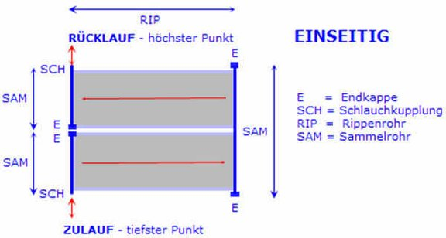
POOLRIPP Rippenrohrkollektor EINSEITIG (U - Design)
Für FLACHE Dächer bzw. mit geringer Neigung unter 20 °, Anschluss auf einer Seite - LINKS o RECHTS |  |  |  |  | NEIN
41202223 | POOLRIPP Rippenrohrkollektor Einseitig 2 x 3 m |  | Stk. | 565.83
41202224 | POOLRIPP Rippenrohrkollektor Einseitig 2 x 4 m |  | Stk. | 615.83
41202225 | POOLRIPP Rippenrohrkollektor Einseitig 2 x 5 m |  | Stk. | 665.83
41202226 | POOLRIPP Rippenrohrkollektor Einseitig 2 x 6 m |  | Stk. | 715.83
41202227 | POOLRIPP Rippenrohrkollektor Einseitig 2 x 7 m |  | Stk. | 765.83
41202228 | POOLRIPP Rippenrohrkollektor Einseitig 2 x 8 m |  | Stk. | 815.83
41202229 | POOLRIPP Rippenrohrkollektor Einseitig 2 x 9 m |  | Stk. | 865.83
41202233 | POOLRIPP Rippenrohrkollektor Einseitig 3 x 3 m |  | Stk. | 774.17
41202234 | POOLRIPP Rippenrohrkollektor Einseitig 3 x 4 m |  | Stk. | 874.17
41202235 | POOLRIPP Rippenrohrkollektor Einseitig 3 x 5 m |  | Stk. | 932.50
41202236 | POOLRIPP Rippenrohrkollektor Einseitig 3 x 6 m |  | Stk. | 1,024.17
41202237 | POOLRIPP Rippenrohrkollektor Einseitig 3 x 7 m |  | Stk. | 1,124.17
41202238 | POOLRIPP Rippenrohrkollektor Einseitig 3 x 8 m |  | Stk. | 1,182.50
41202239 | POOLRIPP Rippenrohrkollektor Einseitig 3 x 9 m |  | Stk. | 1,274.17
41202244 | POOLRIPP Rippenrohrkollektor Einseitig 4 x 4 m |  | Stk. | 1,157.50
41202245 | POOLRIPP Rippenrohrkollektor Einseitig 4 x 5 m |  | Stk. | 1,257.50 |  | Das Wasser fließt in der auf einer Seite geteilten Sammelrohr - zum gegenüberliegenden durchlaufenden Sammelrohr - wieder zurück.
41202246 | POOLRIPP Rippenrohrkollektor Einseitig 4 x 6 m |  | Stk. | 1,357.50
41202247 | POOLRIPP Rippenrohrkollektor Einseitig 4 x 7 m |  | Stk. | 1,499.17 |  | Wir empfehlen diese - EINSEITIG - Montage bei Flachdächer bis 25°. Die Rohrführung auf nur einer Seite vereinfacht meist die Montage.
41202248 | POOLRIPP Rippenrohrkollektor Einseitig 4 x 8 m |  | Stk. | 1,599.17

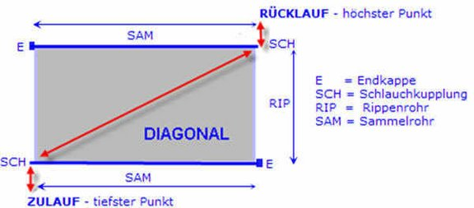
POOLRIPP Rippenrohrkollektor DIAGONAL (U - Design)
Für Flächen mit einer Neigung > 20 °, Einlauf UNTEN und Ablauf OBEN schräg gegenüber |  |  |  |  | JA
41203301 | POOLRIPP Rippenrohrkollektor Diagonal 1 x 3 m |  | Stk. | 307.50
41203302 | POOLRIPP Rippenrohrkollektor Diagonal 1 x 4 m |  | Stk. | 349.17
41203303 | POOLRIPP Rippenrohrkollektor Diagonal 1 x 5 m |  | Stk. | 365.83
41203304 | POOLRIPP Rippenrohrkollektor Diagonal 1 x 6 m |  | Stk. | 399.17
41203305 | POOLRIPP Rippenrohrkollektor Diagonal 1 x 7 m |  | Stk. | 432.50
41203306 | POOLRIPP Rippenrohrkollektor Diagonal 1 x 8 m |  | Stk. | 465.83
41203307 | POOLRIPP Rippenrohrkollektor Diagonal 1 x 9 m |  | Stk. | 499.17
41203311 | POOLRIPP Rippenrohrkollektor Diagonal 1.5 x 3 m |  | Stk. | 440.83
41203312 | POOLRIPP Rippenrohrkollektor Diagonal 1.5 x 4 m |  | Stk. | 490.83
41203313 | POOLRIPP Rippenrohrkollektor Diagonal 1.5 x 5 m |  | Stk. | 515.83
41203314 | POOLRIPP Rippenrohrkollektor Diagonal 1.5 x 6 m |  | Stk. | 540.83
41203315 | POOLRIPP Rippenrohrkollektor Diagonal 1.5 x 7 m |  | Stk. | 582.50
41203316 | POOLRIPP Rippenrohrkollektor Diagonal 1.5 x 8 m |  | Stk. | 632.50
41203317 | POOLRIPP Rippenrohrkollektor Diagonal 1.5 x 9 m |  | Stk. | 682.50 |  | Das Wasser fließt im unteren Sammelrohr - DIAGONAL - zum gegenüberliegenden höchsten Sammelrohr.
41202323 | POOLRIPP Rippenrohrkollektor Diagonal 2 x 3 m |  | Stk. | 565.83
41202324 | POOLRIPP Rippenrohrkollektor Diagonal 2 x 4 m |  | Stk. | 615.83 |  | Wir empfehlen diese Montage bei Schrägdächer ab 25° Neigung - auch Wandmontage.
41202325 | POOLRIPP Rippenrohrkollektor Diagonal 2 x 5 m |  | Stk. | 665.83
41202326 | POOLRIPP Rippenrohrkollektor Diagonal 2 x 6 m |  | Stk. | 715.83 |  | Dabei ist die Entlüftung der Solarfläche gewährleistet.
41202327 | POOLRIPP Rippenrohrkollektor Diagonal 2 x 7 m |  | Stk. | 765.83
41202328 | POOLRIPP Rippenrohrkollektor Diagonal 2 x 8 m | 1 | Stk. | 815.83 | 815.83
41202329 | POOLRIPP Rippenrohrkollektor Diagonal 2 x 9 m |  | Stk. | 865.83
41202333 | POOLRIPP Rippenrohrkollektor Diagonal 3 x 3 m |  | Stk. | 774.17
41202334 | POOLRIPP Rippenrohrkollektor Diagonal 3 x 4 m |  | Stk. | 874.17
41202335 | POOLRIPP Rippenrohrkollektor Diagonal 3 x 5 m |  | Stk. | 932.50
41202336 | POOLRIPP Rippenrohrkollektor Diagonal 3 x 6 m |  | Stk. | 1,024.17
41202337 | POOLRIPP Rippenrohrkollektor Diagonal 3 x 7 m |  | Stk. | 1,124.17
41202338 | POOLRIPP Rippenrohrkollektor Diagonal 3 x 8 m |  | Stk. | 1,182.50
41202339 | POOLRIPP Rippenrohrkollektor Diagonal 3 x 9 m |  | Stk. | 1,274.17
41202344 | POOLRIPP Rippenrohrkollektor Diagonal 4 x 4 m |  | Stk. | 1,157.50
41202345 | POOLRIPP Rippenrohrkollektor Diagonal 4 x 5 m |  | Stk. | 1,257.50
41202346 | POOLRIPP Rippenrohrkollektor Diagonal 4 x 6 m |  | Stk. | 1,357.50
41202347 | POOLRIPP Rippenrohrkollektor Diagonal 4 x 7 m |  | Stk. | 1,499.17
41202348 | POOLRIPP Rippenrohrkollektor Diagonal 4 x 8 m |  | Stk. | 1,599.17

Angaben zu ihrem Kollektor Set / Lieferumfang - sie erhalten im POOLRIPP Set:
 | Die benötigten Sammelrohre auf beiden Seiten zur Breite von | 200 | cm |  |  | Wichtige Links:
 | Lippendichtungen | 128 | Stk. (circa inkl. Reserve)
 | Stützhülsen | 118 | Stk. (circa inkl. Reserve) |  |  | POOLRIPP® - AUFBAUANLEITUNG
 | Clipleisten - 42 cm Länge | 39 | Stk.
 | POOLRIPP Solarrohr | 450 | m |  |  | Installationshinweise Solarabsorber / Skizzen
 | Gummi Schlauchkupplungen | 3 bis 4 | Stk.
 | Gummi Endkappen | 3 bis 4 | Stk. |  |  | Weitere Details auf unserer Homepage
 | Reduzierwinkel | 2 | Stk.

Extras POOLRIPP Rippenrohrkollektor
Sie möchten den Standardkollektor verlängern? Wieviel cm mehr Länge? |  |  | cm |  |  | Erweitern sie ihren Solarabsorber:
 | Zusätzlich benötigter Schlauch - bitte unten wählen: |  | m
41305441 | Solar Rippenrohr - Wellschlauch - Bund mit 50 lfm |  | Stk. | 74.17
41305460 | Solar Rippenrohr - Wellschlauch - 100 Meter Bund |  | Stk. | 154.00

Sie benötigen zusätzliche Clipleisten? In welchem Abstand? |  |  | cm
 | Zusätzlich benötigte Clipleisten - bitte unten wählen: |  | Stk.
41305438 | Clipleiste (12 fach = 42cm) |  | Stk. | 1.75

Sie möchten eine zusätzliche Kollektorfläche?
<< Bitte geben Sie die 8-stellige Artikelnummer des gewünschten Kollektors ein:
 |  |  | Stk.
 |  |  | Stk.

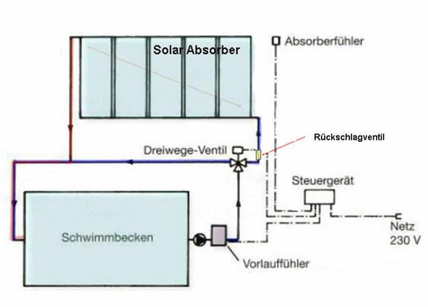
Sie möchten den Kollektor vollautomatisert betreiben?
Vollautomatischer Betrieb mit MOTORVENTIL |  |  |  |  | NEIN | Mit Motorventil:
41101245 | Solarsteuerung Deltasol BS - digitale Anzeigen |  | Stk. | 232.50
41308525 | 2-Wege-Motorstellantrieb 230 V |  | Stk. | 357.50
41308524 | 3-Wege-Motorstellantrieb 230 V |  | Stk. | 465.83
 | Für die mitgelieferten Fühler benötigen sie:
24001776 | PVC - T-Stück 90° D50 |  | Stk. | 3.25
24001807 | PVC - Einlegeteil DA50 - 1/2 Zoll |  | Stk. | 4.92
41101350 | Schnellentlüfter SET für Solaranlage |  | Stk. | 29.08
24001819 | PVC - Rückschlagventil D50 |  | Stk. | 22.42
41202174 | Fühlerverlängerungskabel per lfm |  | lfm. | 2.42

Vollautomatisch mit eigener PUMPE |  |  |  |  | JA
41101290 | Solarsteuerung Solar Manager - komplett mit Fühler | 1 | Stk. | 182.50 | 182.50
21559020 | Poolpumpe TORPEDO 50 - 230 Volt - SA050M |  | Stk. | 240.83
21559030 | Poolpumpe TORPEDO 75 - 230 Volt - SA075M | 1 | Stk. | 274.17 | 274.17
21559040 | Poolpumpe TORPEDO 100 - 230 Volt - SA100M |  | Stk. | 290.83
 | Für die mitgelieferten Fühler benötigen sie:
24001776 | PVC - T-Stück 90° D50 | 2 | Stk. | 3.25 | 6.50
24001807 | PVC - Einlegeteil DA50 - 1/2 Zoll | 2 | Stk. | 4.92 | 9.84
41101350 | Schnellentlüfter SET für Solaranlage |  | Stk. | 29.08
24001819 | PVC - Rückschlagventil D50 | 2 | Stk. | 22.42 | 44.84
41202174 | Fühlerverlängerungskabel per lfm | 15 | lfm. | 2.42 | 36.30

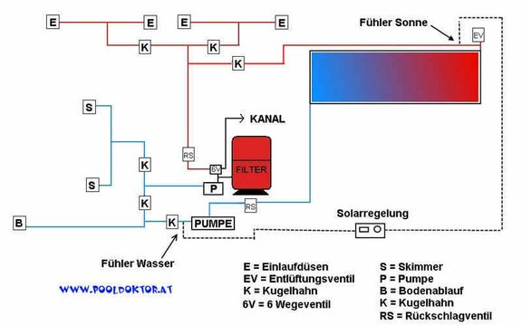
Installationsmaterial benötigt? |  |  |  |  |  | Mit eigener Pumpe:
24001756 | PVC - Rohr DA50 - per LFM |  | lfm. | 4.92
24001760 | Flex- Klebeschlauch DA50 - (Bund 25 lfm) |  | Bund | 115.83
24001761 | LAUFMETER - PVC - Klebeschlauch DA50 - per LFM |  | lfm. | 8.25
 | Zusätzliche Fittinge in DA50:
24001813 | PVC - Kugelhahn D50 |  | Stk. | 16.58
24001819 | PVC - Rückschlagventil D50 |  | Stk. | 22.42
24001766 | PVC - Winkel 90° D50 |  | Stk. | 2.42
24001772 | PVC - Winkel 45° D50 |  | Stk. | 2.42
24001776 | PVC - T-Stück 90° D50 |  | Stk. | 3.25
24001780 | PVC - Muffe D50 |  | Stk. | 2.42
24001784 | PVC - Verschraubung D50 / D50 |  | Stk. | 5.75
24001788 | PVC - Verschraubung D50 / - 1 1/2" AG (Außengewinde) |  | Stk. | 6.58
24001790 | PVC - Ü-Nippel DA50 - 6/4 Zoll Außengewinde |  | Stk. | 3.25
24001794 | PVC - Ü-Nippel D50/DA63 - 2 Zoll Außengewinde |  | Stk. | 3.25
24001804 | PVC - Rohrklemmen DA50 |  | Stk. | 2.42
24001808 | PVC - Einlegeteil DA50 - 3/4 Zoll |  | Stk. | 4.92
24001824 | PVC - Ablassventil 3/4 AG mit Klickanschluss |  | Stk. | 7.42
24001829 | PVC - Kleber, Dose 500 Gramm |  | Stk. | 16.58
24001830 | PVC - Kleber, Dose 1000gr |  | Stk. | 29.08
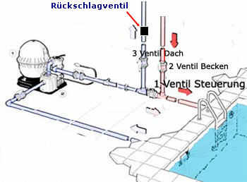
24009875 | PVC - Reiniger - KLEIN |  | Stk. | 8.25
24001832 | PVC - Reiniger - GROSS - 1000ml |  | Stk. | 24.92
24001811 | TEFLONBAND |  | Stk. | 1.58

<< EXTRAS - Bitte die 8-stellige Artikelnummer eingeben und Stückzahl ergänzen!
23100653 | ASTRAL Einlaufdüse 2 AG/DA 50 mit Folienflansch |  | Stk. | 31.83
23100836 | ASTRAL Absaugdüse - z.B. für Solaranlagen |  | Stk. | 24.08
 |  |  | Stk.
 |  |  | Stk.
 |  |  | Stk.
 |  |  | Stk.
 |  |  | Stk.
 |  |  | Stk.

 | %%% AKTION 2023 - wir liefern ihren POOLRIPP Solarabsorber FRACHTFREI nach AT + DE %%%
Versandkosten |  |  |  |  |  | Sie haben Fragen? - Wir beraten Sie sehr gerne!
81008050 | AT - Versandkosten POOLRIPP - 2022 FRACHTFREI Aktion | 1 | x | 0.00 | 0.00

 |  |  |  |  |  | Bitte schreiben Sie uns ihre Fragen & Wünsche schriftlich:
Summe: |  |  |  |  |  | >> KONTAKTFORMULAR | office@pooldoktor.at
 |  | Nettosumme exkl. |  |  | 1,369.98 | (ein auf ihr Anliegen geschulter Mitarbeiter wird sich bei ihnen melden!)
Land: | Österreich | 20.00% | Mehrwertsteuer |  | 274.00
 |  |  |  |  |  | Sie möchten angerufen werden? Beratung per Telefon?
 | Angebostsumme inklusive Mehrwertsteuer: |  |  | 1,643.98 EUR |  | >> RÜCKRUFSERVICE | +43 732 38 22 22
 |  |  |  |  |  |  | +49 851 20 42 824
Die Lieferzeit für ihren POOLRIPP Solarabsorber beträgt voraussichtlich: |  | Zahlungsart: auf Rechnung |  |  |  | Sie möchten einen KOSTENLOSEN Beratungstermin in Linz?
41305599 | 1 - 2 Wochen |  |  |  | Banküberweisung nach Warenerhalt | >> BERATUNGSTERMIN VEREINBAREN |  | >> ANFAHRT


Bitte lesen sie unsere Allgemeinen Geschäftsbedingungen: |  | Angebot gültig bis: |  |  | 2024-02-22 | Unseren Schauraum in Linz besuchen? | >> VIRTUELLER RUNDGANG in 3D |  | Unser Team freut sich Sie kennenzulernen!
http://www.pooldoktor.net/shop/geschaeftsbedingungen |  | Preisänderungen wegen Irrtümer vorbehalten!

>>>>>>>> | Wir Beraten Sie gerne - Fragen Sie uns! office@pooldoktor.at |  |  |  | Jetzt Termin vereinbaren!
POOLDOKTOR Handels GmbH, Kotzinastrasse 15 - 4030 Linz, Österreich - FN 256113 m - AT68 3800 0000 0089 2687

Sie möchten dieses Angebot bestellen? >>>> Wir freuen uns sehr und danken Ihnen vielmals für ihr Vertrauen!
1. Bitte Senden Sie dieses Angebot als Excel- oder PDF-Datei mit ihren Adressdaten an office@pooldoktor.at
2. Ihr persönlicher Ansprechpartner, der ihnen beim ihrem Projekt mit Rat & Tat zur Seite steht, wird sich umgehend melden!

 |  |  |  |  |  | Die Fa. Pooldoktor existiert seit über 17 Jahren! |  | Mittlerweile wurden über 10.000 Styroporpools von unseren Kunden erstellt!

